Лист2
Название | Фильтр по окончанию элемента
№ дефекта | 9 | № тест-кейса | AUTH-45
Проект | ClientApp | Компонент | Authorization
Статус | Opened | Номер версии | 1.0.0
Важность: | Critical | Приоритет: | High
Blocker |  | Opened
Critical |  | In progress
Major |  | Retest
Minor |  | Fixed
Trivial |  | Closed
Назначен на | DeveloperSkr | Автор | TesterSkr
Описание | Шаги воспроизведения: Запустить приложение client.exe Перейти на форму авторизации Оставить поле "Login" пустым Ввести произвольный пароль в поле "Password" Нажать кнопку "Authorization" Ожидаемый результат: Появляется сообщение об ошибке: "Логин и пароль не могут быть пустыми" Авторизация не происходит Наблюдаемый результат: Система пропускает пустой логин Происходит попытка авторизации с пустым логином Дополнительная информация: Дефект обнаружен в файле authorization.cpp в методе:void authorization::on_pushButton_authorization_clicked() { QString login = ui->lineEdit_login->text().trimmed(); QString password = ui->lineEdit_password->text().trimmed(); // Проверка работает некорректно if(login.isEmpty() || password.isEmpty()) { QMessageBox::warning(this, "Ошибка", "Логин и пароль не могут быть пустыми"); return; } ... }
Вложения | 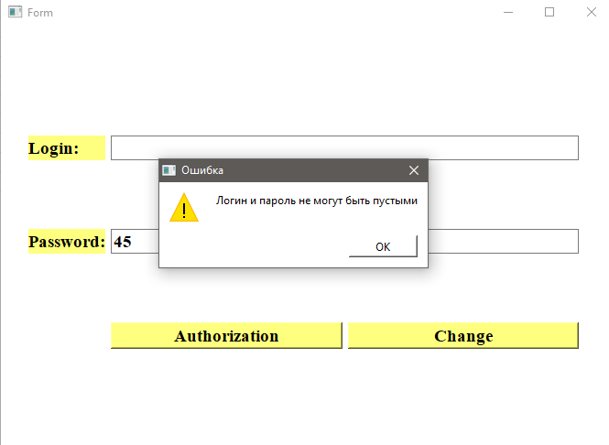
Рекомендации по исправлению: | Добавить отдельную проверку для пустого логина Добавить проверку для пустого пароля Обновить текст сообщения об ошибке для указания конкретного пустого поля
Пример исправления:

